关系图
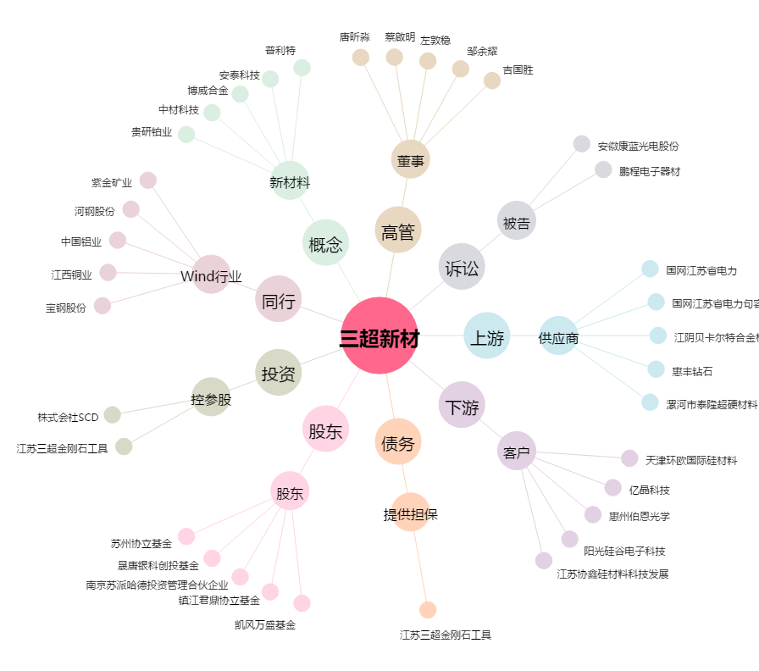
三超新材[300554.SZ] - 关系概览图

